Sheet1
Государственное предприятие "СтройМедиаПроект"

Р/сч: BY45 AKBB 3012 6000 0008 1510 0000 в ЦБУ N 510 ОАО "АСБ Беларусбанк" в г.Минске 220029, г.Минск, ул. Куйбышева, 18 код AKBBBY2X, УНП:100299864

Адрес: 220123, г.Минск,ул. В. Хоружей,13/61, тел.: 2886093(приемная); 2886088 (ком. отдел); 3962351(подписка); 3348979(техн. карты и декларирование) 2377372 (сертификация)

СЧЕТ № 899-РСГ от 01 декабря 2022 г.

Плательщик: |  | (адрес)

Цель приобретения: Для собственных нужд

Оплатив настоящий счет. Вы соглашаетесь с условиями публичного договора на подписку, размещенного на портале www.smp.by
Основание: Подписка на РСГ на 2023 год
Подписка на 2023 год

№ | Наименование товара | Единица изме- рения | Коли- чество | Цена | Сумма | ставка НДС, % | сумма НДС | Всего с НДС
1 | "Республиканская строительная газета" на 2023 год (№ 1-48) | шт | 1 | 326.40 | 326.40 | 20% | 65.28 | 391.68
 |  |  |  | Итого: | 326.40 |  | 65.28 | 391.68
Сумма НДС: | 65.00 | рублей |  | 0.28 | копеек

Всего к оплате на сумму с НДС: |  | 391 | рублей |  | 0.68 | копеек

Срок оплаты до 23.12.2022

Издание «Республиканская строительная газета» - №1-4 - январь 2023 г., №5-8 – февраль 2023 г., №9-12 - март 2023 г., №13-16 – апрель 2023 г., №17-20 – май 2023 г., №21-24 – июнь 2023 г. №25-28 - июль 2023 г., №29-32 - август 2023г., №33-36 - сентябрь 2023 г., №37-40 - октябрь 2023 г., №41-44 - ноябрь 2023 г., №45-48 - декабрь 2023 г.

Для получения печатного издания в назначении платежа платежного поручения заполните графу "плательщик", указав наименование (фио), адрес доставки, свой e-mail и контактный телефон, а также "Количество" в таблице на нужное число экземпляров.

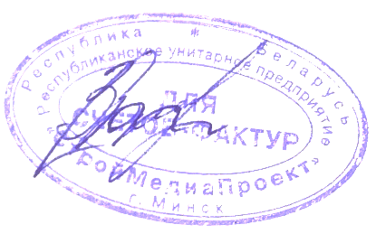
Начальник информационно-издательской службы |  |  |  |  |  |  | (Фалалеева Т.А.)

